ШК Каркас
ПРАЙС-ЛИСТ на шкафы
Наполнение |  | Ширина мм | Размеры секций мм | Глубина |  | Наполнение |  | Ширина, мм | Размеры секций, мм | Глубина

Каркас Шкаф-купе (высота до 2400мм) |  |  |  |  |  | Каркас Шкаф-купе (высота до 2400мм)
 |  |  |  | 600 | 450 |  |  |  |  | 600 | 450
А | 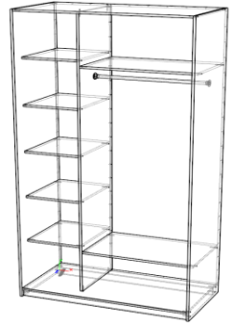 | 1200 | 400/800 | 11200 | 8300 | Д | 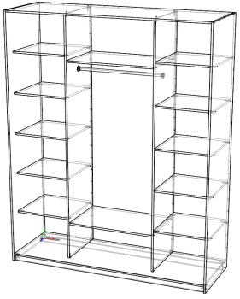 | 1800 | 500/800/500 | 16600 | 12400
 |  | 1300 | 400/900 | 11900 | 9000 |  |  | 2000 | 500/1000/500 | 17400 | 13200
 |  | 1400 | 500/900 | 12400 | 9600 |  |  | 2200 | 600/1000/600 | 18700 | 14000
 |  | 1500 | 500/1000 | 12900 | 9800 |  |  | 2400 | 600/1200/600 | 19400 | 14600
 |  | 1600 | 500/1100 | 13200 | 9400 |  |  | 2600 | 700/1200/700 | 20600 | 15400
 |  | 1800 | 700/1100 | 14500 | 11000 |  |  | 2700 | 700/1300/700 | 20900 | 15900
 |  | 2000 | 700/1300 | 15100 | 11600
Б | 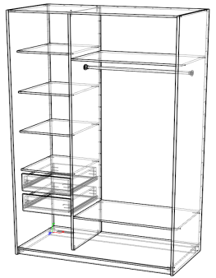 | 1200 | 400/800 | 12300 | 9600 | Е | 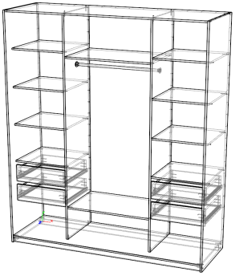 | 1800 | 500/800/500 | 18600 | 13200
 |  | 1300 | 400/900 | 12900 | 10000 |  |  | 2000 | 600/800/600 | 19900 | 14200
 |  | 1400 | 500/900 | 13400 | 10500 |  |  | 2200 | 700/800/700 | 21900 | 15050
 |  | 1500 | 500/1000 | 13800 | 10800 |  |  | 2400 | 700/1000/700 | 22000 | 15500
 |  | 1600 | 500/1100 | 14300 | 11200 |  |  | 2600 | 700/1200/700 | 22800 | 16200
 |  | 1800 | 700/1100 | 15300 | 12100 |  |  | 2700 | 800/1100/800 | 23700 | 18600
 |  | 2000 | 700/1300 | 16000 | 12700
В | 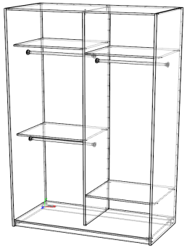 | 1200 | 600/600 | 11100 | 8800 | Ж | 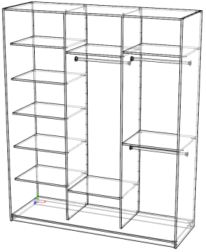 | 1800 | 600/600/600 | 16600 | 12100
 |  | 1300 | 650/650 | 11800 | 9200 |  |  | 2000 | 600/800/600 | 17200 | 12200
 |  | 1400 | 700/700 | 12100 | 9600 |  |  | 2200 | 600/1000/600 | 18100 | 12600
 |  | 1500 | 750/750 | 12600 | 9800 |  |  | 2400 | 800/800/800 | 19200 | 13600
 |  | 1600 | 800/800 | 13000 | 10100 |  |  | 2600 | 800/1000/800 | 20000 | 14000
 |  | 1800 | 900/900 | 13800 | 10700 |  |  | 2700 | 800/1100/800 | 20400 | 14500
 |  | 2000 | 1000/1000 | 14300 | 11200
Г | 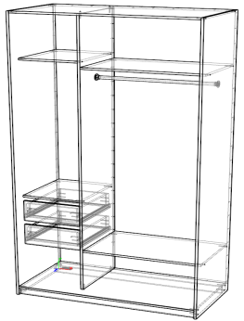 | 1200 | 400/800 | 11700 | 9100 | И | 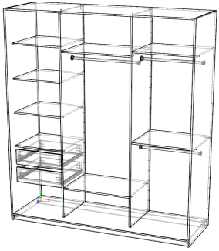 | 1800 | 500/700/600 | 17600 | 13100
 |  | 1300 | 400/900 | 12300 | 9600 |  |  | 2000 | 600/800/600 | 17800 | 13900
 |  | 1400 | 500/900 | 12800 | 9900 |  |  | 2200 | 600/1000/600 | 18600 | 14300
 |  | 1500 | 500/1000 | 13100 | 10300 |  |  | 2400 | 700/900/800 | 19400 | 15000
 |  | 1600 | 500/1100 | 13500 | 10600 |  |  | 2600 | 800/1000/800 | 20300 | 15700
 |  | 1800 | 700/1100 | 14500 | 11400 |  |  | 2700 | 800/1100/800 | 20700 | 16000
 |  | 2000 | 700/1300 | 15400 | 12000
Открытая секция |  |  | 300мм | 4800 | 3600
 |  |  | 400мм | 5600 | 4200

ШК Двери
Исполнение | ЛДСП | Зеркало | Вариант 1 | Вариант 2 | Вариант 3 | Вариант 4 | Вариант 5 | Вариант 6

Ширина h до 2400 |  |  | 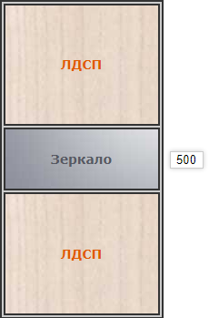 | 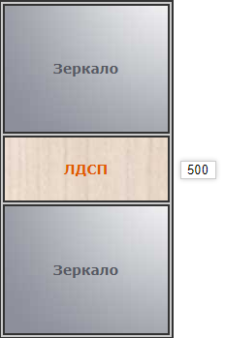 | 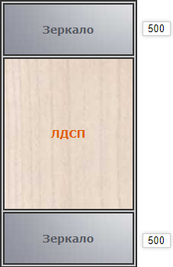 | 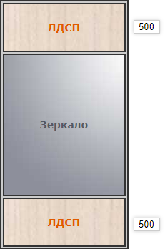 | 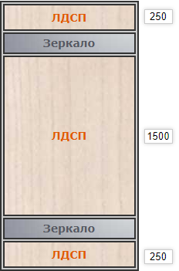 | 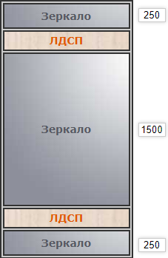
1 категория
500 | 7700 | 10000 | 9500 | 10200 | 11400 | 11300 | 9300 | 12200
600 | 8000 | 10700 | 9600 | 10400 | 11800 | 11700 | 9500 | 12700
700 | 8300 | 11400 | 10400 | 11400 | 12800 | 12800 | 10200 | 13900
800 | 8500 | 12000 | 10600 | 11600 | 13200 | 13200 | 10300 | 14400
900 | 9000 | 12900 | 10700 | 11900 | 13600 | 13500 | 10400 | 15000
1000 | 10200 | 13300 | 12900 | 14200 | 16000 | 16000 | 12600 | 17600
2 категория
500 | 8800 | 10700 | 10500 | 12200 | 12600 | 12700 | 12000 | 14900
600 | 8900 | 11300 | 10700 | 12400 | 13200 | 13100 | 12200 | 15400
700 | 9500 | 12000 | 11500 | 13400 | 14400 | 14200 | 13000 | 16600
800 | 9600 | 12700 | 11600 | 13700 | 14900 | 14600 | 13200 | 17100
900 | 9700 | 13500 | 11800 | 13900 | 15400 | 14900 | 13300 | 17700
1000 | 11500 | 13900 | 13900 | 16200 | 18000 | 16400 | 15300 | 20200
3 категория
500 | 8700 | 13700 | 14000 | 15200 | 16200 | 16100 | 16400 | 18900
600 | 8800 | 14300 | 14200 | 15400 | 16900 | 16500 | 16500 | 19400
700 | 11800 | 15000 | 15000 | 16400 | 17400 | 17600 | 17300 | 20600
800 | 12000 | 15700 | 15200 | 16600 | 18500 | 18000 | 17400 | 21200
900 | 12200 | 16500 | 15400 | 16900 | 18900 | 18300 | 17500 | 21700
1000 | 13900 | 16900 | 17400 | 19200 | 21600 | 20700 | 19600 | 24300

ШК Категории ручек
ГРУППА | GRANDIS | 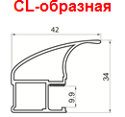 CL-образная | 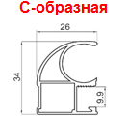 С-образная | 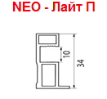 NEO-Лайт П
1 кат | Серебро матовое |  | +
 | Золото розовое матовое |  | +
 | Бронза матовая |  | +
 | Венге (ПВХ) выведен
 | Графит матовый |  | +
 | Шампань матовая |  | +
 | Дуб светлый (ПВХ) выведен
 | Скандинавский ясень (ПВХ) выведен
 | Орех итальянский (ПВХ) выведен
 | Миланский орех (ПВХ) выведен
2 кат | Глянец графит венге выведен |  | +
 | Серебро глянец |  | +
 | Шампань глянец |  | +
 | Венге глянец выведен |  | +
3 кат | Графит матовый |  |  | +
 | Черный матовый |  | + | +
 | Золото розовое матовое |  |  | +
 | Серебро матовое |  |  | +
 | Софт латте матовый | +
 | Браш черный блеск |  |  | +
 | Браш мартини | + | + | +
 | Браш латунь |  |  | +
 | Браш дефиле выведен
 | Белый глянец | + | + | +
 | Браш черный блеск |  | + | +
ГРУППА | ABSOLUT | 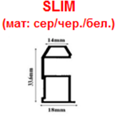 SLIM | 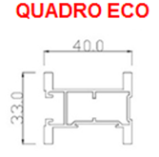 QUADRO eCO | 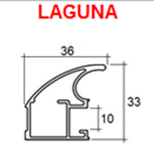 LAGUNA
1 кат | Серебро матовое | +
 | Белый матовый | +
 | Черный матовый | +
 | Диамант серый | +
 | Ольха |  |  | +
 | Махагон структурный |  |  | +
 | Яблоня структурная |  |  | +
 | Жаккард платина |  |  | +
 | Жаккард серебро |  |  | +
 | Жаккард черный |  |  | +
 | Золото Crema Bella НОВЫЙ |  |  | +
 | Флора |  |  | +
 | Аква Марроне |  |  | +
 | Аква Неро |  |  | +
 | Шелк Россо |  |  | +
 | Сахара сатин (порошковая покраска) | + |  | +
 | Шампань сатин (порошковая покраска) | + |  | +
 | Мираж сатин (порошковая покраска) | + |  | +
 | Бриз сатин (порошковая покраска) | + |  | +
 | Черный муар (порошковая покраска) | +
2 кат | Серебро матовое |  |  | +
 | Белый лак |  |  | +
 | Бетон маренго снят |  |  | 4
 | Бетон коричневый бежевый |  |  | +
 | Дуб антор
 | Винтаж платина снят
 | Малибу |  |  | +
 | Венге натуральный снят
 | Черный матовый |  |  | +
 | 0рех |  |  | +
 | Шимо св снят
 | Шимо тм |  |  | +
 | Лимба светлая структурная снят
3 кат | Латунь браш | +
 | Графит браш | + |  | +
 | Шампань браш | +
 | Винтаж платина снят
 | Флора |  | +

ШК Фурнитура
Изображение | Артикул | Наименование | Цена | Ед. изм.
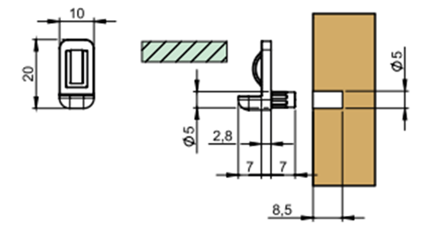 |  | Полкодержатель Titus для стеклянных полок 4-6мм | 10 | шт
 |  | Полкодержатель FLIPPER +шток (белый, серый, антрацит, прозрачный, кор., черный0) | 60 | шт
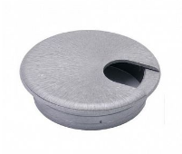 |  | Заглушка на стол компьютерный (белая, металлик,крем, какао) Вырез не входит в стоимость! | 50 | шт
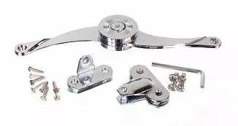 |  | Кронштейн барный (открывание универсальное) (нагрузка 12кг , хром) | 700 | шт
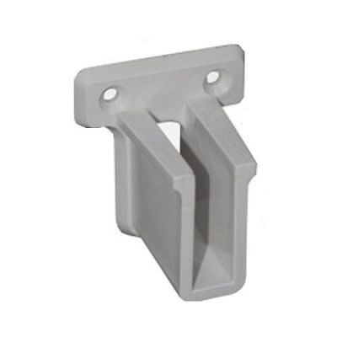 |  | Карман для сетчатой полки (серый,белый, графит, черный) | 70 | шт
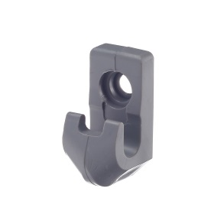 |  | Клипса для сетчатой полки (серый,белый, графит, черный) | 20 | шт
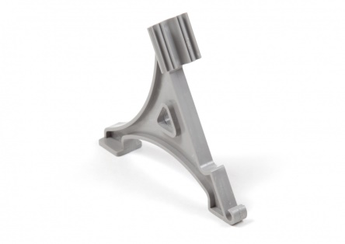 |  | Кронштейн для сетчатой полки (серый,белый, графит, черный) | 70 | шт
 |  | Наконечник для сетчатой полки (серый,белый, графит, черный) | 5 | шт
 |  | Сетчатая полка 300*3000 (серый,белый, графит, черный) | 1300 | п/м (кратно метру)
 |  | Сетчатая полка 400,*3000 (серый,белый, графит, черный) | 1400 | п/м (кратно метру)
 |  | Сетчатая полка 500*3000 (серый,белый, графит, черный) | 1700 | п/м (кратно метру)
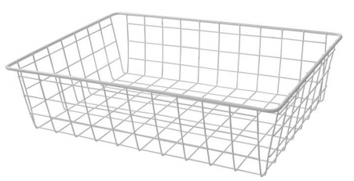 | КДМ | Корзина сотовая 190*400*400 (белая/серая) (ком-т: корзина, НПВ+крышка, прищепки 4шт) | 1500 | шт
 | КДМ | Корзина сотовая 190*450*450 (белая/серая) (ком-т: корзина, НПВ+крышка, прищепки 4шт) | 1700 | шт
 | КДМ | Корзина сотовая 190*500*500 (белая/серая) (ком-т: корзина, НПВ+крышка, прищепки 4шт) | 2000 | шт
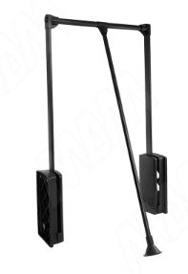 | PU70MBL | BASE Пантограф 660-880 мм, нагр. 12 кг, черный | 5500 | шт
 | PU70LBL | BASE Пантограф 880-1150 мм, нагр. 12 кг, черный | 5500 | шт
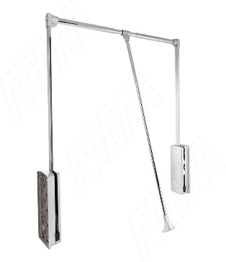 | PU70M | BASE Пантограф 660-880 мм, нагр. 12 кг, серый металлик | 5500 | шт
 | PU70L | BASE Пантограф 880-1150 мм, нагр. 12 кг, серый металлик | 5500 | шт
 | BE60TRBL | BELLE Вешало для брюк, 600 мм, черный, полн. выдв. | 7700 | шт
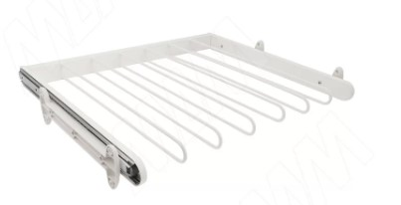 | BE60TRWH | BELLE Вешало для брюк, 600 мм, белый, полн. выдв. | 7700 | шт
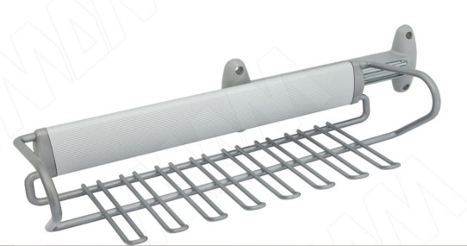 | APCLP36GS | DREAM Вешало для галстуков выдв. крепл./бок. для шкафа глубиной 360мм | 8000 | шт
 |  | Труба хром d50мм (кратно метру) | 550 | пм
 |  | флянец к трубе d50 | 50 | шт
 | КА-01015667 | Штанга овальная, хром 30*15* | 220 | пм кратно метру
 | ЦБ052926 | Штангодержатель овальной трубы 30*15 | 30 | шт
 | ЦБ052981 | Штангодержатель на ножке для овальной трубы 30*15 | 120 | шт
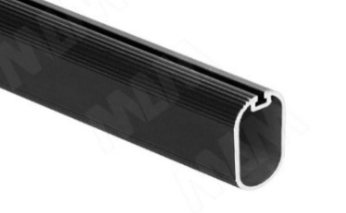 | TA02ALBL | Штанга овальная 15х30, с пазом под демпфер, черная (анод), L-3000 | 400 | пм кратно метру
 | TA02SOFT-BL | Демпфер для овальной штанги TA02AL, черный | 70 | пм кратно метру
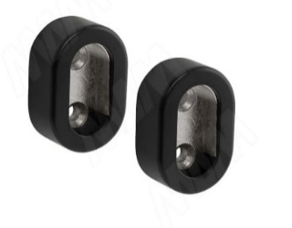 | HA092BL | Штангодержатель для овальной штанги, черный | 400 | ком-т
 |  | Труба хром D 25мм L-3000 | 220 | пм кратно метру
 |  | Флянец к трубе D25 хром | 30 | шт
 | JOK25BL-09 | Труба круглая D25 мм, цвет черный, L-3000 | 300 | пм кратно метру
 | RT04PL-BL | Штангодержатель пластиковый для круглой трубы D25 мм, черный | 30 | шт
 | JOK-H007 04 | Консоль-крепление к плоскости D=25мм, черный (зажимная шпилька) | 30 | шт
 | 202.BL 03 | Соединитель перпендикулярный 2-х труб усиленный, черный | 200 | шт
 | 204.BL 02 | Соединитель перпендикулярный 2-х труб, высокий, черный | 200 | шт
 | 223.BL 03 | Соединитель угловой 4-х труб, черный | 400 | шт
№1-
№2 -
№3 -
№4 -
№5 -
 |  | Соеденитель под трубу 25мм | 300 | шт
 |  | Вешало выдвижное 250мм гл | 150 | шт
 |  | Вешало выдвижное 300мм гл | 150 | шт
 |  | Вешало выдвижное 350мм гл | 150 | шт
 |  | Вешало выдвижное 400мм гл | 200 | шт
 |  | Вешало выдвижное 450мм гл | 200 | шт
 |  | Вешало выдвижное 500мм гл | 200 | шт
 | ЦБ005807 ЦБ005764 ЦБ056638 ЦБ005779 | Крючок двухрожковый "Перфорация" (хром, золото, сотен, матовый хром) | 80 | шт
 | ЦБ005753 ЦБ005777 ЦБ005778 ЦБ005754 | Крючок трехрожковый "Перфорация" (золото, мат хром, сатен, хром) | 140 | шт
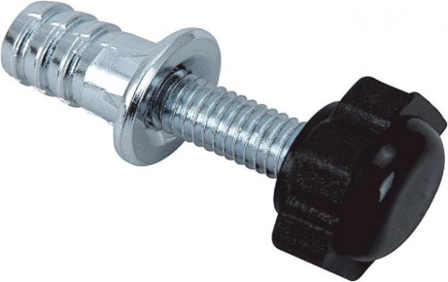 | ЦБ008898 | Опора М6 с футоркой (регулировка, нагрузка 100кг) | 40 | шт
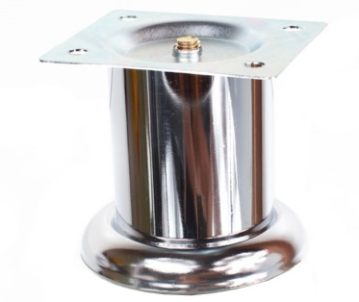 | ЦБ026734 | Опора SL001 хром d50*h50 или d50*h60 (не регулируемая, металл, нагрузка 100кг) | 80 | шт
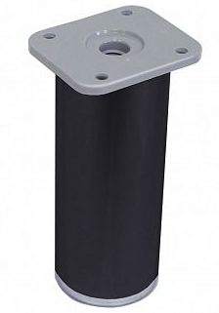 | ЦБ053442 | Опора ДК 07 черная d40*h60 (регулируемая, пластик, нагрузка 120кг) | 80 | шт
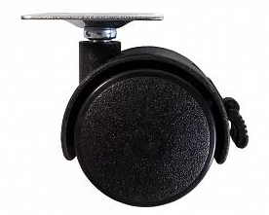 | ЦБ008876 | Колесо КЛ 02 d50, черный (пластик/металл, нагрузка 40кг, со стопором) | 70 | шт

